카카오선물하기_카드형
플랫폼 | 순위 | 1위 | 2위 | 3위 | 4위 | 5위 | 6위 | 7위 | 8위 | 9위 | 10위
건강식품·영양제 | 썸네일 |  |  |  |  |  |  |  |  |  | 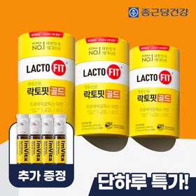
 | 카테고리 | 멀티비타민/종합비타민 | 멀티비타민/종합비타민 | 멀티비타민/종합비타민 | 멀티비타민/종합비타민 | 멀티비타민/종합비타민 | 홍삼/인삼 | 기타/특수목적 | 멀티비타민/종합비타민 | 멀티비타민/종합비타민 | 프로바이오틱스/유산균
 | 브랜드 | 오쏘몰 | 옵티젠 | 오쏘몰 | 센트룸 | 오쏘몰 | 정관장 | 오쏘몰 | 닥터블릿 | 뉴트리포유 | 종근당건강
 | 상품명 | 독일 명품 비타민 오쏘몰 이뮨 멀티비타민&미네랄 8입(7+1) - 단독 기프트박스 증정 (공식수입) | "한국인 맞춤 명품 비타민" 옵티젠 이뮨 멀티비타민&미네랄 10입 / 1박스 | '2입 증정' "독일 명품 비타민" 오쏘몰 이뮨 멀티비타민&미네랄 30+2입 - 시그니처 기프트 에디션 (공식수입) | [센트룸] 맛있는 멀티비타민 미네랄 멀티구미 (80구미) | 독일 명품 비타민 오쏘몰 이뮨 멀티비타민&미네랄 10입 - 슬리브 기프트 에디션 (공식수입) | 신상비타민선물 [정관장] 활기마이트(액상30ml+분말500mg) 7입 + [증정] 1입 | '1입 증정' 오쏘몰 바이탈 m/f 남성/여성 선택가능 14+1입 - 시그니처 기프트 에디션 (공식수입) | "올인원 명품비타민" 이뮨비타민 올인원 멀티비타민&미네랄 프로 30병 | 명품 비타민 뉴트리포유 듀얼+ 이뮨 종합 멀티비타민&미네랄 7입+2입 증정 - 선물하기 단독 에디션 | 온가족 유산균 선물 ALL NEW 락토핏 골드 3통 + 아임비타 이뮨샷 4병 추가증정
 | 평점 | 4 | 4 | 4 | 4 | 4 | 4 | 4 | 4 | 4 | 4
 | 리뷰수 | 16294 | 15627 | 3413 | 6522 | 824 | 1771 | 785 | 837 | 8754 | 516
 | 긍정리뷰
 | 부정리뷰
 | 판매가 | 34,000원 | 26,900원 | 105,000원 | 24,000원 | 43,900원 | 33,000원 | 59,800원 | 52,900원 | 19,900원 | 32,700원
 | 링크 | 바로가기 | 바로가기 | 바로가기 | 바로가기 | 바로가기 | 바로가기 | 바로가기 | 바로가기 | 바로가기 | 바로가기

플랫폼 | 순위 | 1위 | 2위 | 3위 | 4위 | 5위 | 6위 | 7위 | 8위 | 9위 | 10위
다이어트·이너뷰티 | 썸네일 |  |  |  |  |  |  |  |  |  | 
 | 카테고리 | 기타/특수목적 | 기타/특수목적 | 기타/특수목적 | 다이어트/체중관리 | 다이어트/체중관리 | 피부/미용 | 기타/특수목적 | 다이어트/체중관리 | 다이어트/체중관리 | 다이어트/체중관리
 | 브랜드 | 그레인온 | 그레인온 | 그레인온 | 한끼통살 | 크런틴 | 아일로 | 알디콤 | 한끼통살 | 셀렉스 | 셀렉스
 | 상품명 | [그레인온] 골드 카무트 브랜드밀효소G 3개월분+10포증정(총100포) +파로저당견과류바 증정 | [그레인온] 골드 카무트 브랜드밀 효소 3개월(+선물포장)+9포+견과류바 증정 | 리센느 에디션 캡슐레이션 효소 1.8g 2개월분 (5종 중 택1) | [한끼통살] 단백질 든든형 닭가슴살 21일식단관리+ (증정)현미크리스피 닭가슴살 오리지널 1개 | [골라담기] 식단관리 크런틴 크런치볼 단백질쉐이크 2박스 50g x 10포 | "선물하기 1등 콜라겐" 아일로 타입1 콜라겐 비오틴 앰플 28일분 오간자 에디션+ 앰플 2입 추가 증정 | [단독] 알디콤Plus 숙취해소제 선물세트 (5포입x3개) | [한끼통살] 닭가슴살 한달 식단 패키지 30팩+(증정)보냉백+소시지꼬치 오리지널맛 1개 | [추가증정] 셀렉스 프로핏 맛있는 완전단백질 250ml 36팩 딸기초코/모카초콜릿/밀크바닐라/바나나 택1+2팩 | [혼합 18개입] 셀렉스 프로핏 맛있는 완전단백질 250ml 18팩 딸기초코/모카초콜릿/밀크바닐라/바나나+2팩
 | 평점 | 4 | 4 | 4 | 4 | 4 | 4 | 4 | 4 | 4 | 4
 | 리뷰수 | 923 | 1736 | 263 | 69 | 10 | 756 | 66 | 155 | 29 | 218
 | 긍정리뷰
 | 부정리뷰
 | 판매가 | 23,900원 | 41,900원 | 26,900원 | 33,000원 | 58,200원 | 65,900원 | 33,200원 | 45,500원 | 50,900원 | 28,900원
 | 링크 | 바로가기 | 바로가기 | 바로가기 | 바로가기 | 바로가기 | 바로가기 | 바로가기 | 바로가기 | 바로가기 | 바로가기

다이소몰_카드형
플랫폼 | 순위 | 1위 | 2위 | 3위 | 4위 | 5위 | 6위 | 7위 | 8위 | 9위 | 10위
다이소몰 | 썸네일 |  |  | 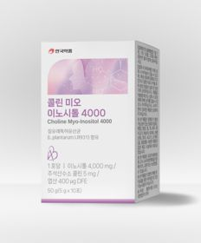 |  | 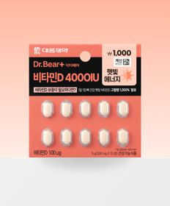 |  |  | 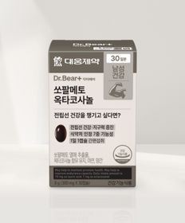 | 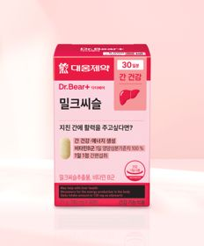 | 
 | 카테고리 | 홍삼/인삼 | 비타민C/항산화 | 기타/특수목적 | 혈행 | 비타민D | 마그네슘 | 다이어트/체중관리 | 기타/특수목적 | 기타/특수목적 | 루테인/눈건강
 | 브랜드 | 휴럼 | 동국제약 | 안국약품 | 대웅제약 | 대웅제약 | 대웅제약 | 종근당 | 대웅제약 | 대웅제약 | 대웅제약
 | 상품명 | 휴럼 하루한포 6년근 고려홍삼 5포 5일분 | [신혜선 PICK] 동국제약 프라임도스 비타민C 2000 30포 30일분 | 안국약품 콜린 미오이노시톨 4000 10포 | 대웅제약 코엔자임 Q10 30캡슐 30일분 | 대웅제약 비타민D 4000IU 10정 10일분 | 대웅제약 마그네슘 30정 30일분 | 종근당 데일리와이즈 혈당컷 다이어트 12정 12일분 | 대웅제약 쏘팔메토 옥타코사놀 30캡슐 30일분 | 대웅제약 밀크씨슬 30정 30일분 | 대웅제약 rTG 오메가3 30캡슐 30일분
 | 평점 | 4.8 | 4.7 | 4.8 | 4.8 | 4.8 | 4.8 | 4.7 | 4.8 | 4.8
 | 리뷰수 | 766 | 196 | 2235 | 7380 | 355 | 6931 | 1509 | 2503 | 4101
 | 긍정리뷰
 | 부정리뷰
 | 판매가 | 2,000원 | 5,000원 | 5,000원 | 5,000원 | 1,000원 | 3,000원 | 2,000원 | 5,000원 | 5,000원 | 5,000원
 | 링크 | 바로가기 | 바로가기 | 바로가기 | 바로가기 | 바로가기 | 바로가기 | 바로가기 | 바로가기 | 바로가기 | 바로가기

올리브영_카드형
플랫폼 | 순위 | 1위 | 2위 | 3위 | 4위 | 5위 | 6위 | 7위 | 8위 | 9위 | 10위
올리브영 | 썸네일 |  |  |  |  | 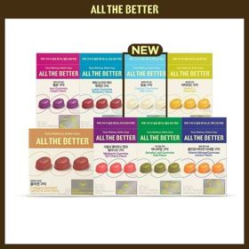 | 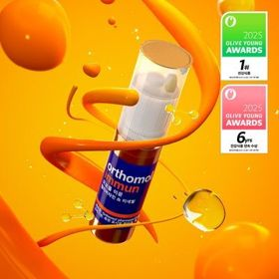 |  |  | 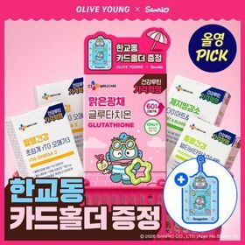 | 
 | 카테고리 | 피부/미용 | 프로바이오틱스/유산균 | 다이어트/체중관리 | 기타/특수목적 | 기타/특수목적 | 멀티비타민/종합비타민 | 프로바이오틱스/유산균 | 프로바이오틱스/유산균 | 기타/특수목적 | 다이어트/체중관리
 | 브랜드 | 글로우뮤즈 | 덴프스 | 푸드올로지 | 멜라메이트 | 올더베러 | 오쏘몰 | 덴프스 | 바이오코어유산균 | 씨제이웰케어 | 프로뉴트리션
 | 상품명 | [피부건강] 글로우뮤즈 스킨 밸런스 파우더 레몬맛 14포 (14일분) | [덴프스] 덴마크 유산균이야기 30캡슐 1+1 기획 (+트루바이타민 3포 증정) | 콜레올로지 PRO 600mg*30정/60정/120정 (15/30/60일분) | [감자숭이 기획] 멜라메이트 구미/로우슈가/버라이어티팩 구미 20/40/50구미 | 올더베러 웰니스 구미 30일분 택1 | 오쏘몰 이뮨 멀티비타민&미네랄 30입 (1개월분) | 덴프스 덴마크 유산균이야기 우먼 2개월분(질유산균) + 철분 헤모케어 3포 증정 | CJ BYOCORE 바나나효소 30포 + 키캡 키링 (1개월분) | [골라담기] CJ웰케어 건강루틴 가격혁명 12종 택 1 | [한선화 PICK] 프로뉴트리션 듀얼플랜 다이어트 유산균 14포
 | 평점 |  |  |  |  |  |  | 4.9 |  | 4.8 | 4.5
 | 리뷰수 |  |  |  |  |  |  | 8576 |  | 21021 | 623
 | 긍정리뷰
 | 부정리뷰
 | 판매가 | 26,800원 | 30,400원 | 17,900원 | 14,900원 | 10,900원 | 115,000원 | 31,400원 | 24,000원 | 5,900원 | 35,800원
 | 링크 | 바로가기 | 바로가기 | 바로가기 | 바로가기 | 바로가기 | 바로가기 | 바로가기 | 바로가기 | 바로가기 | 바로가기

